Л2
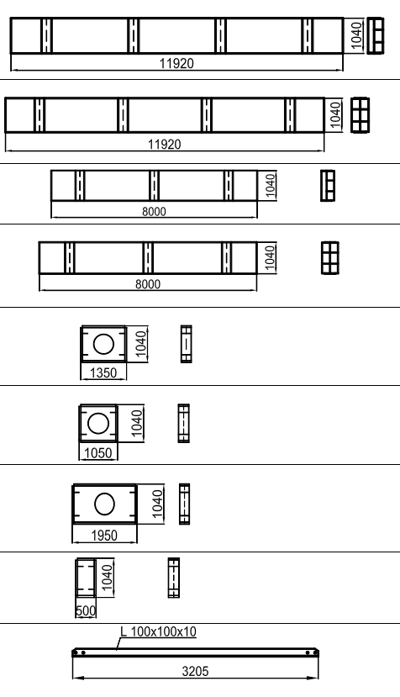
 |  |  |  |  | ПС 1 типа |  |  |  | ПС 2 типа |  |  |  | ПС 3 типа |  |  |  | ИТОГО НА МОСТ
Поз. | Общий вид | Масса | Ед. изм. |  | Кол-во | Ед. изм. | Масса | Ед. изм. | Кол-во | Ед. изм. | Масса | Ед. изм. | Кол-во | Ед. изм. | Масса | Ед. изм. | Кол-во | Ед. изм. | Масса | Ед. изм.
П3 |  | 2950 | кг |  | 0 | шт. | 0 | кг | 2 | шт. | 5900 | кг | 2 | шт. | 5900 | кг | 0 | шт. | 0 | кг
П3а |  | 3270 | кг |  | 0 | шт. | 0 | кг | 4 | шт. | 13080 | кг | 4 | шт. | 13080 | кг | 0 | шт. | 0 | кг
П4 |  | 1970 | кг |  | 16 | шт. | 31520 | кг | 2 | шт. | 3940 | кг | 0 | шт. | 0 | кг | 16 | шт. | 31520 | кг
П4а |  | 2210 | кг |  | 48 | шт. | 106080 | кг | 4 | шт. | 8840 | кг | 0 | шт. | 0 | кг | 48 | шт. | 106080 | кг
П11 |  | 267 | кг | 1900 | 48 | шт. | 12816 | кг | 0 | шт. | 0 | кг | 0 | шт. | 0 | кг | 48 | шт. | 12816 | кг
П12 |  | 216 | кг | 1600 | 24 | шт. | 5184 | кг | 0 | шт. | 0 | кг | 0 | шт. | 0 | кг | 24 | шт. | 5184 | кг
П14 |  | 372 | кг | 2500 | 0 | шт. | 0 | кг | 0 | шт. | 0 | кг | 0 | шт. | 0 | кг | 0 | шт. | 0 | кг
П16 |  | 148 | кг | 1050 | 48 | шт. | 7104 | кг | 35 | шт. | 5180 | кг | 20 | шт. | 2960 | кг | 48 | шт. | 7104 | кг
 | (Без диафрагмы, балки вплотную) | 0 | кг | 550 | 48 | шт. | 0 | кг | 0 | шт. | 0 | кг | 0 | шт. | 0 | кг | 48 | шт. | 0 | кг
П18 |  | 47 | кг |  | 64 | шт. | 3008 | кг | 0 | шт. | 0 | кг | 0 | шт. | 0 | кг | 64 | шт. | 3008 | кг
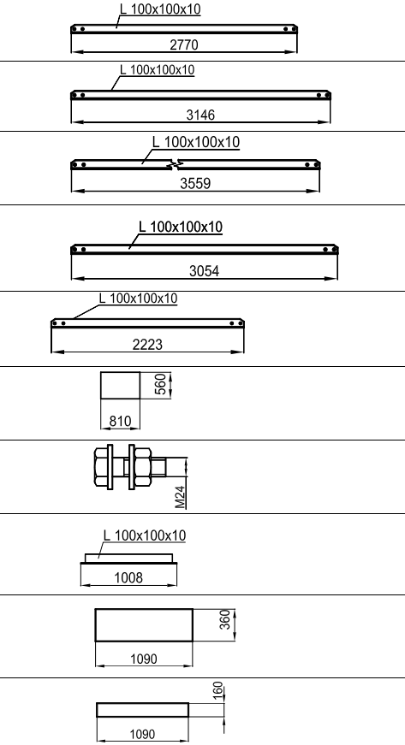
П19 |  | 41 | кг |  |  | шт. | 0 | кг |  | шт. | 0 | кг |  | шт. | 0 | кг |  | шт. | 0 | кг
П20 |  | 46 | кг |  |  | шт. | 0 | кг |  | шт. | 0 | кг |  | шт. | 0 | кг |  | шт. | 0 | кг
П21 |  | 53 | кг |  | 0 | шт. | 0 | кг | 0 | шт. | 0 | кг | 0 | шт. | 0 | кг | 0 | шт. | 0 | кг
П22 |  | 45 | кг |  | 32 | шт. | 1440 | кг | 0 | шт. | 0 | кг | 0 | шт. | 0 | кг | 32 | шт. | 1440 | кг
П23 |  | 33 | кг |  | 14 | шт. | 462 | кг | 0 | шт. | 0 | кг | 0 | шт. | 0 | кг | 14 | шт. | 462 | кг
П30 |  | 40 | кг |  | 112 | шт. | 4480 | кг | 12 | шт. | 480 | кг | 0 | шт. | 0 | кг | 112 | шт. | 4480 | кг
П31 |  | 0.86 | кг |  | 7448 | шт. | 6405.28 | кг | 1208 | шт. | 1038.88 | кг | 464 | шт. | 399.04 | кг | 7448 | шт. | 6405.28 | кг
П32 |  | 15 | кг |  | 0 | шт. | 0 | кг | 24 | шт. | 360 | кг | 24 | шт. | 360 | кг | 0 | шт. | 0 | кг
П34 |  | 48 | кг |  | 112 | шт. | 5376 | кг | 12 | шт. | 576 | кг | 0 | шт. | 0 | кг | 112 | шт. | 5376 | кг
П35 |  | 21 | кг |  | 224 | шт. | 4704 | кг | 24 | шт. | 504 | кг | 0 | шт. | 0 | кг | 224 | шт. | 4704 | кг

